Sheet1
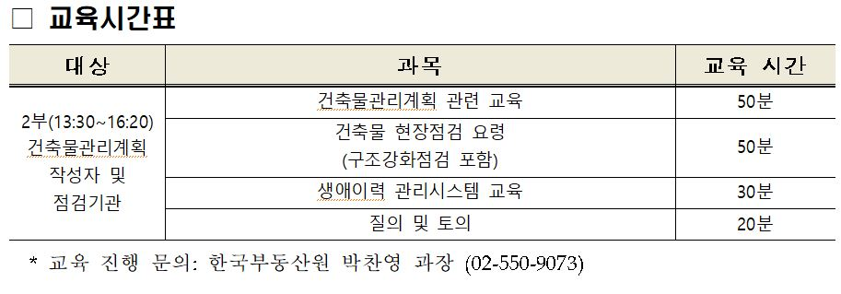
2023년 건축물 관리제도 교육 수요조사

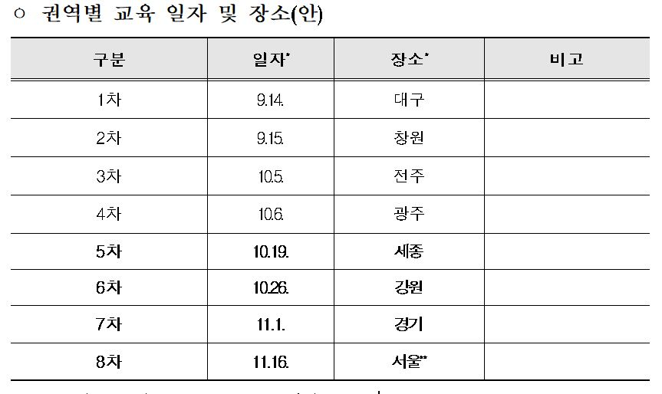
소속지역 | 기관명 | 메일주소 | 전화번호 | 참여자 성명 | 희망 교육차수
경기도 성남시 | 대한민국건축사사무소 | korea@arch.com | 010-0000-0000 | 김대한 | 7차
대구광역시 동구 | 한국건축사사무소 | koreakorea@archi.com | 010-0000-0000 | 박한국 | 1차

